Gráfico 1.8.2-2
CES. Informe de Situación Económica y Social de Castilla y León en 2021

Grafico 1.8.2-2
Grado de ejecución de ingresos de las Diputaciones Provinciales de Castilla y León, 2013-2020
(sobre presupuesto inicial y sobre presupuesto definitivo)
(porcentaje)
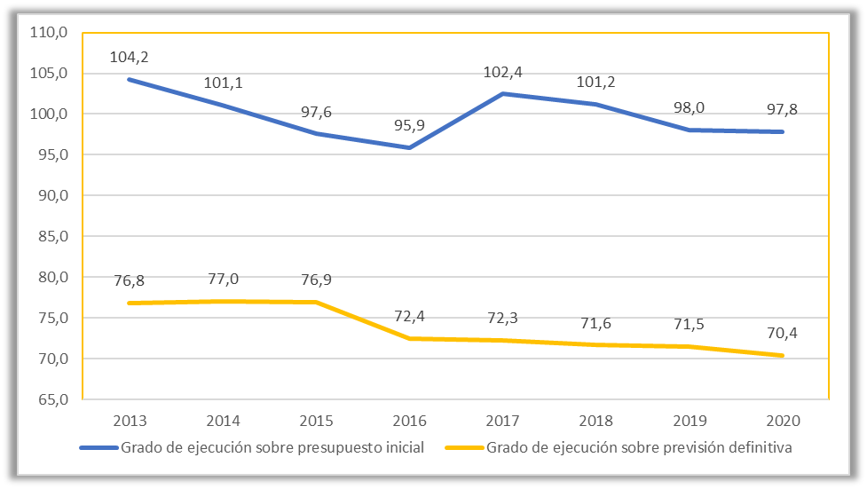

Fuente: Elaboración propia a partir de datos del Ministerio de Hacienda y Función Pública.

Hoja1
 | 2013 | 2014 | 2015 | 2016 | 2017 | 2018 | 2019 | 2020
Presupuestos iniciales | 713,002 | 729,663 | 740,573 | 735,782 | 745,416 | 757,960 | 783,850 | 831,800
Presupuestos definitivos | 967,156 | 958,102 | 939,368 | 974,478 | 1,056,555 | 1,070,125 | 1,074,954 | 1,156,412
Derechos reconocidos | 742,941 | 737,703 | 722,456 | 705,666 | 763,665 | 766,685 | 768,291 | 813,749

 | 2013 | 2014 | 2015 | 2016 | 2017 | 2018 | 2019 | 2020
Grado de ejecución sobre presupuesto inicial | 104.2 | 101.1 | 97.6 | 95.9 | 102.4 | 101.2 | 98.0 | 97.8
Grado de ejecución sobre previsión definitiva | 76.8 | 77.0 | 76.9 | 72.4 | 72.3 | 71.6 | 71.5 | 70.4

